Feuil1
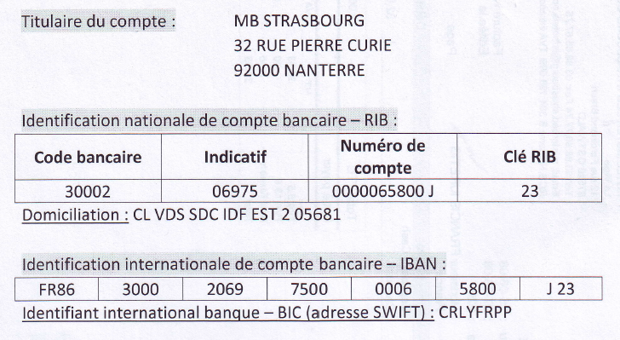
Hôtel Misterbed
LA VIGIE
12 rue Ferdinand Braun
67540 OSTWALD
Tél:03 88 66 77 74 Fax: 03 88 66 67 75
Mail:misterbed.strasbourg@shfrance.com |  |  |  |  | Date | 2012-10-10

Prise en charge / Facture Pro forma

Nom du groupe | lycée jean monnet |  |  | Date d'arrivée |  | 2012-12-13
Adresse |  |  |  | Date de départ |  | 2012-12-14
Code postal/ ville |  |  |  | Nombre de nuits |  | 1
E mail |  |  |  | Nombre de pers. |  | 16
Téléphone |  |  |  | Nombre de chambres |  | 11
Fax
Nom du responsable

Produits/prestations | Nombre de chambres/ prestations | Nombre de personnes total | Prix unitaire |  | Nombre de nuits | Prix total

Divers |  |  |  |  | 1 | 0.00 €
Single | 3 | 3 | 40.00 € |  |  | 120.00 €
Double/Twin |  |  |  |  |  | 0.00 €
Triple | 7 | 9 | 50.00 € |  |  | 350.00 €
Quadruple (1grand lit et 2 lits séparés) | 1 | 4 | 50.00 € |  |  | 50.00 €
Extras
Petits déjeuners |  |  | 4.50 € |  |  | 0.00 €
 |  |  |  | Montant TVA 7% |  | 36.40 €
 |  |  |  | Montant HT |  | 483.60 €
Option jusqu'au (inclus) | 2012-11-15 |  |  | Montant total du séjour |  | 520.00 €

Montant des arrhes (30%) | 127.90 € |  |  | Montant versé
à verser avant le | 2012-11-15 |  |  | Reste à payer |  | 520.00 €
 |  |  |  | Taxes de séjour |  | 3.20 €
 |  |  |  | Total du séjour |  | 523.20 €
CONDITIONS DE VENTE ET DE RESERVATION : L'hôtel demande 30% d'acompte J+15 jours après validation de cette facture pro-forma, le solde est à verser au plus tard à l'arrivée du groupe. En cas d'annulation, l'acompte de 30% est conservé par l'hôtel. Toutes modifications apportées à ce document doivent être spécifiées à l’établissement par écrit. Les modifications seront faites selon les disponibilités de l’hôtel. Aucune chambre n’est annulable de J-2 au jour de l’arrivée.

 |  |  |  | Signature

RIB - IBAN /// BIC

